Hoja1
Nombre y apellidos del alumno: | Nicolás Cubero

Medida | Valor
Número de nodos N | 11565
Número de enlaces L | 67038
Número máximo de enlaces Lmax | 67038000
Densidad del grafo L/Lmax | 1
Grado medio <k> | 11593
Diámetro dmax | 15
Distancia media d | 4.622979301417417
Coeficiente medio de clustering <C> | 215
Número de componentes conexas | 1
Número de nodos componente gigante (y %) | 11565 (1)
Número de aristas componente gigante (y %) | 67038 (1)

Distribución de grados medios:
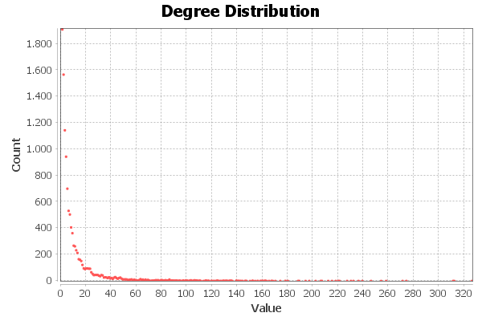

Distribución de distancias:
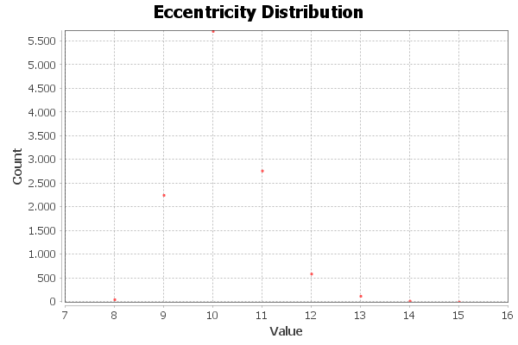

Distribución de coeficientes de Clustering:
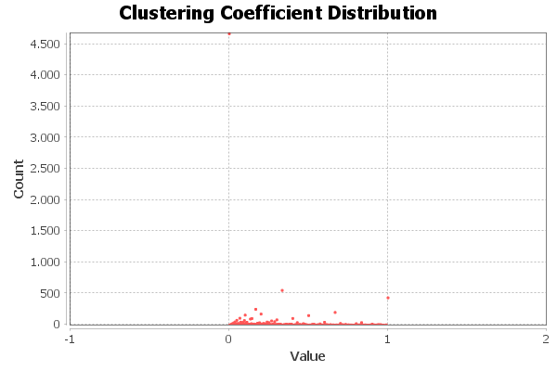

Centralidad de Grado | Intermediación | Cercanía | Vector propio
Oprah Winfrey: 326 | Daniel Amos: 4592547.561942 | Daniel Amos: 0.340739 | 徐若瑄 Vivian Hsu: 1
徐若瑄 Vivian Hsu: 312 | Dwayne The Rock Johnson: 4410508.138512 | Dwayne The Rock Johnson: 0.340028 | 黃沐妍-小豬: 0.889804
Dwayne The Rock Johnson: 311 | Hugh Jackman: 4209620.160734 | Hugh Jackman: 0.337882 | Sascha Grammel: 0.860307
煎熬弟 鍾明軒: 274 | Oprah Winfrey: 3884964.431251 | Oprah Winfrey: 0.333583 | 王彩樺-台灣濱崎步: 0.856889
Hugh Jackman: 271 | Sergio Carlo: 2504022.951233 | Sergio Carlo: 0.331603 | Remembering S R Nathan: 0.850986

